კონტენტ მარკეტინგის ანალიზი
კონკურენტი კომპანიის კონტენტ მარკეტინგის ანალიზი.

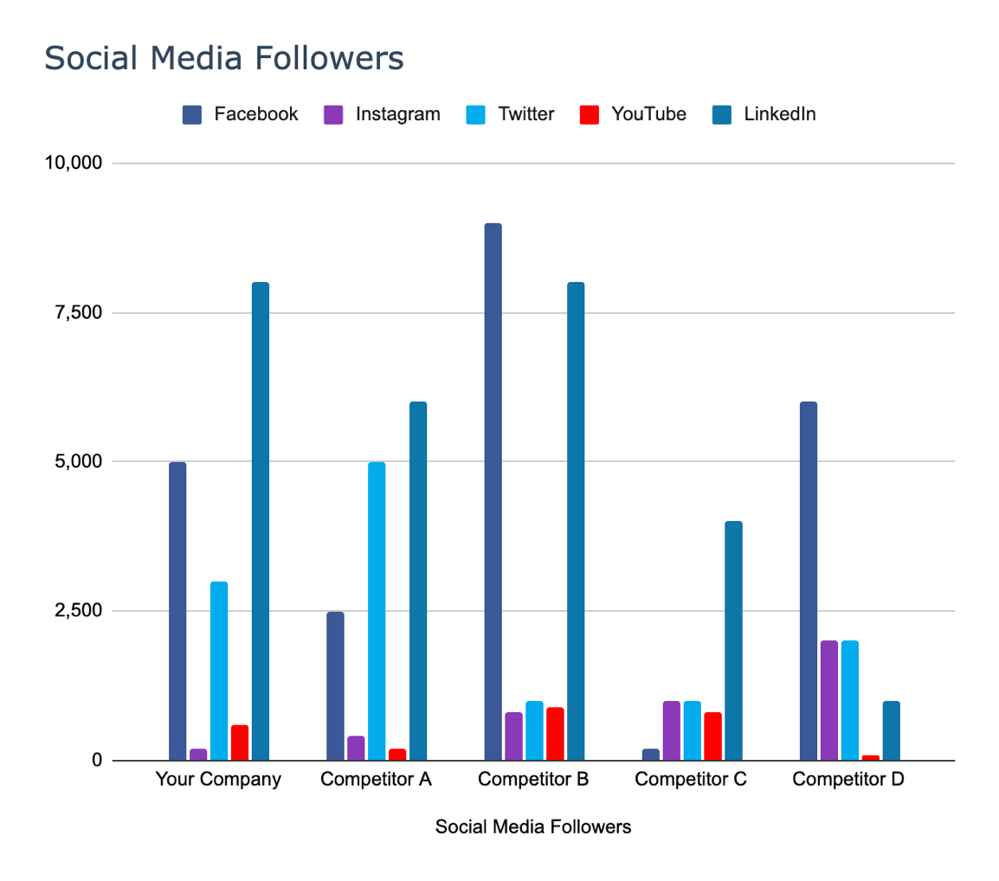
სოც.მედია ფოლოვერები | Facebook | Instagram | Twitter | YouTube | LinkedIn | Total:
თქვენი კომპანია | 5000 | 200 | 3000 | 600 | 8000 | 16800
კონკურენტი 1 | 2500 | 400 | 5000 | 200 | 6000 | 14100
კონკურენტი 2 | 9000 | 800 | 1000 | 900 | 8000 | 19700
კონკურენტი 3 | 200 | 1000 | 1000 | 800 | 4000 | 7000
კონკურენტი 4 | 6000 | 2000 | 2000 | 100 | 1000 | 11100

